2023年度用画像
2023年度用 高校受験関連書籍 注文書

声の教育社 |  |  |  |  | 晶文社
千葉県高校受験案内 |  |  |  |  | 首都圏 高校受験案内
2023年度 |  |  |  |  | 2023年度
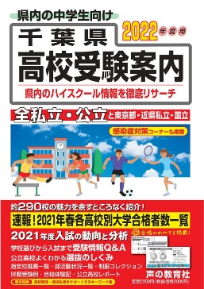
※画像は2022年度版です
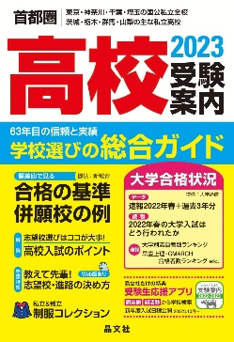

本体価格 | ¥2,000 |  |  |  | 本体価格 | ¥2,300
税込価格 | ¥2,200 |  |  |  | 税込価格 | ¥2,530
注文数 | 冊 |  |  |  | 注文数 | 冊
※5月中旬出来予定

声の教育社 |  |  |  |  | 東京学参
千葉県公立高校スーパー過去問 |  |  |  |  | 千葉県公立高校入試問題
2023年度 |  |  |  |  | 2023年度
※画像は2022年度版です
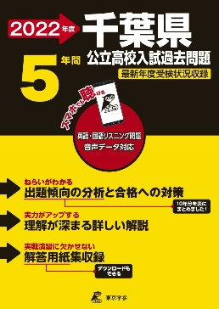
※画像は2022年度版です
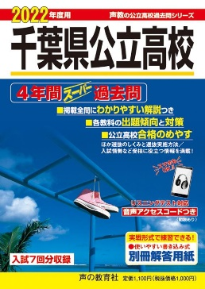

本体価格 | ¥1,000 |  |  |  | 本体価格 | ¥1,000
税込価格 | ¥1,100 |  |  |  | 税込価格 | ¥1,100
注文数 | 冊 |  |  |  | 注文数 | 冊
※6月上旬出来予定 |  |  |  |  | ※5月下旬出来予定

晶文社 |  |  | 学研プラス |  |  | 学研プラス
首都圏 私立高校推薦・優遇入試ガイド |  |  | 高校入試 |  |  | 高校入試
2023年度 |  |  | 受かる！面接 |  |  | 作文完全攻略
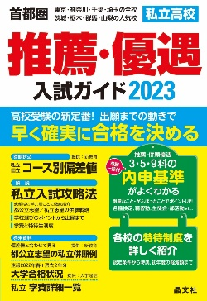

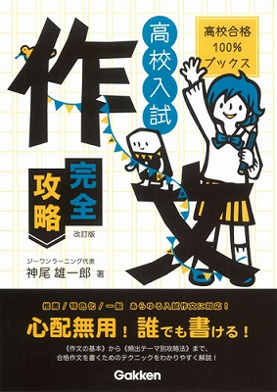

本体価格 | ¥2,100 |  | 本体価格 | ¥1,200 |  | 本体価格 | ¥1,100
税込価格 | ¥2,310 |  | 税込価格 | ¥1,320 |  | 税込価格 | ¥1,210
注文数 |  | 冊 | 注文数 |  | 冊 | 注文数 |  | 冊
販売店名

注文日 年 月 日

学校名
中学校

 |  |  |  |  |  |  |  | 千葉県教科書販売株式会社

